베르세르크
베르세르크
 | 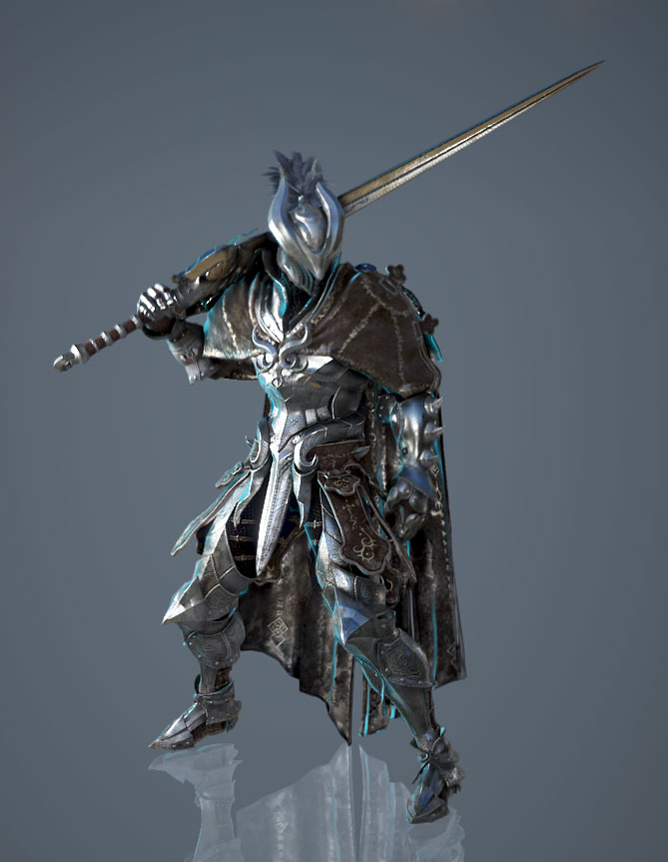
 |  |  | 헬멧

 |  |  | 무기

 |  |  | 갑옷 포인트 | 어깨뽕

 |  |  | 비고 | 색감은 회색톤 |  |  |  |  |  |  |  | HP |  | DMG | DFF | SPD
 |  |  |  |  |  |  |  |  |  |  | 보스 | 1000 |  | 50 | 0 | 5
 | 참고 | 검은사막 - 버서커 |  |  |  |  |  |  |  |  | 유저 | 1 |  | 1 | 1 | 1(3~10)

 |  |  |  |  |  | 체력 | 방어 | 공격 | 스피드 |  | 보스스킬 | 부채꼴브레스 | 부채꼴반대 | 레이저브레스 | 원거리 위주 타겟범위 | cc기 | 단순강평타 | 도트설치형
 |  |  |  |  |  | 400 | 30 | 8 | 4 |  | 설명 | 7칸 공격력2X | 7칸 공격력2X | 3x15 공격력2X | 10x10 공격력2X | 한턴기절 | 공격력5X | 5x5지정범위 3턴간불장판 공격력2X (도트 1X)
 |  |  |  |  |  |  | 이미지 | 데미지 | 행동력소모 | 쿨타임 |  |  |  |  |  | 행동력3감소
 |  |  |  |  | 드레인 | 흡혈 |  | 1 : 1 비율 | 패시브 |  |  |  |  |  |  | 치유불가
 |  |  |  |  | 레이지 | 방어력 감소 및 공격력 증가 |  | 3턴간 방어력 0으로만들고 공격력 2 | 4행동력 | 5T | 쿨타임 | 3T | 3T | 3T | 5T | 5T, 5T, 5T | 2T | 3T
 |  |  |  |  | 광기 | 체력 감소 및 공격력 증가 |  | 체력 200감소 후 1턴간 2공격력증가 | 1행동력 | 3T
 |  |  |  |  | 폼체인지 | 테세전환(공수전환) |  | 400/30/8/4 -> 250/25/10/6 | 패시브
 |  |  |  |  | 버서커 소울 | 행동력 회복 |  | 행동력3회복 | 1행동력 | 2T
 |  |  |  |  | 스트라이크 | 전방 1칸 내려찍기 |  | 공격력 8X | 5행동력 | 4T
 |  |  |  |  | 스카 크로스 | 십자칸 공격(5칸) |  | 지정범위5X5 달려들어서 자기중심으로 5X5십자 공격력 4X | 3행동력 | 3T
 |  |  |  |  | 블러드 소드 | 전방 5칸 내려찍기 |  | 공격력 4X | 3행동력 | 3T

팔라딘
팔라딘
 | 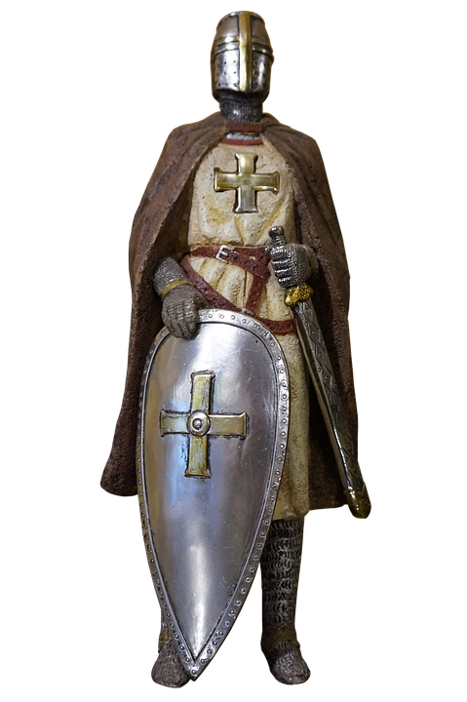
 |  |  | 헬멧

 |  |  | 무기

 |  |  | 갑옷 포인트 | 어깨뽕, 목보호대,
 |  |  |  | 앞치마?

 |  |  | 비고 | 투구에 십자가

 | 참고 | 디아블로 - 팔라딘

 |  |  |  |  |  | 체력 | 방어 | 공격 | 스피드
 |  |  |  |  |  | 400 | 35 | 4 | 5
 |  |  |  |  |  |  | 이미지 | 데미지 | 행동력소모 | 턴
 |  |  |  |  | 실드 오브 아콘 | 방어력 증가 |  | 2턴간 방어력+15 | 4행동력 | 4T
 |  |  |  |  | 리젠 | 체력 회복 |  | 턴종료시 15 | 패시브
 |  |  |  |  | 홀리 아머 | 본인 방어력 비례 주변 아군 전체 방어력 증가 |  | 범위 9x9 방어력 X1 2턴동안 | 5행동력 | 4T
 |  |  |  |  | 홀리 블레스 | 지정 대상 광역(십자5칸) 이속 버프 |  | 5x5범위지정 1턴동안 스피드 3증가 | 2행동력 | 2T
 |  |  |  |  | 세크리드 리젠 | 아군 광역 힐 |  | 7x7범위 자신포함15 | 패시브
 |  |  |  |  | 세크리드 아머 | 지정 대상 1회 피격 무시 |  | 지정범위 11x11 | 4행동력 | 5T
 |  |  |  |  | 스메시 | 전방 세로 3칸 공격 |  | 공격력 6X | 5행동력 | 3T
 |  |  |  |  | 심판 | 지정 대상 광역(십자5칸) 방어력 감소 및 공격 |  | 지정범위5x5 공격력 4X | 3행동력 | 3T
 |  |  |  |  | 리제렉션 | 본인 체력 50% 감소 후 지정 대상 부활 |  |  | 패시브 | 1회용

가디언
가디언
 | 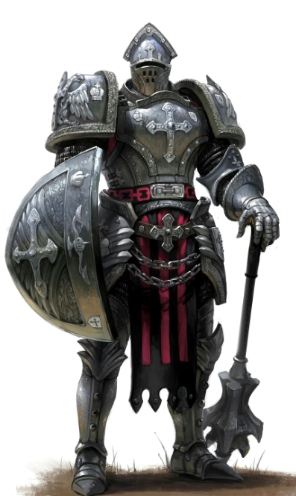
 |  |  | 헬멧

 |  |  | 무기

 |  |  | 갑옷 포인트 | 어깨뽕/몸통

 |  |  | 비고 | 방패로 때리고

 | 참고 | 방패병 |  | 무기는 작게
 |  |  |  |  |  | 체력 | 방어 | 공격 | 스피드
 |  |  |  |  |  | 500 | 50 | 2 | 3
 |  |  |  |  |  |  | 이미지 | 데미지 | 행동력소모 | 쿨타임
 |  |  |  |  | 쓰론 아머 | 보스에게 피격시 반사 데미지 |  | 보스데미지 1X | 패시브
 |  |  |  |  | 메시브 아머 | n턴 방어력 증가 및 이속 감소 |  | 2턴 방어력 2X증가 스피드2감소 | 5행동력 | 4T
 |  |  |  |  | 쉴드 폴 | 방어력 비례 원거리 데미지 |  | 지정범위7x7 공격력 2X | 4행동력 | 3T
 |  |  |  |  | 쉘 브레이크 | n턴 이속증가 방어력하향 |  | 1턴동안 스피드 7증가 방어력 2X감소 | 1행동력 | 1T
 |  |  |  |  | 그레비티 폴 | 지정 3x3범위 상대방적이동속도감소 + 약간데미지 |  | 지정범위7x7 공격력 3X 스피드 1감소 | 5행동력 | 3T
 |  |  |  |  | 인게이지 | 자신제외 주변 아군대폭 방어력증가 및 이속감소 |  | 범위9x9 방어력 5X 스피드 3감소 | 7행동력 | 4T
 |  |  |  |  | 차지 | 직선 방향으로 이동 후 인접한 적에게 데미지 |  | 직선5칸이동 공격력 5X | 3행동력 | 2T
 |  |  |  |  | 프로보크 | 보스의 공격을 아군 대신 피격 |  | 1턴 지정범위15X15도발 | 2행동력 | 3T

레인저
레인저
 | 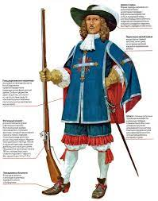
 |  |  | 헬멧

 |  |  | 무기

 |  |  | 갑옷 포인트 | 모자
 |  |  |  | 망토

 |  |  | 비고 | 앞쪽은 삭제

 | 참고 | 총사대

 |  |  |  |  |  | 체력 | 방어 | 공격 | 스피드
 |  |  |  |  |  | 150 | 10 | 10 | 5
 |  |  |  |  |  |  | 이미지 | 데미지 | 행동력소모 | 쿨타임
 |  |  |  |  | 호크 아이 | 다음스킬 데미지증가 |  | 공격력 2X | 2행동력 | 5T
 |  |  |  |  | 넉백샷 | 가까운거리데미지 주고 보스와 자신 일정거리 넉백 |  | 지정범위5X5 공격력 2X 보스 2칸뒤로 자신 4칸뒤로 | 3행동력 | 3T
 |  |  |  |  | 스프레이 샷 | 여러갈래로 총퍼짐 |  | 부채꼴 6칸 공격력 3X (3개날라감) | 4행동력 | 3T
 |  |  |  |  | 미라클 비전 | 거리비례데미지 |  | 2칸안에서 쏠시 공격력2배 | 패시브
 |  |  |  |  | 트래핑 | n턴간 도트데미지 (기존함정은 파괴후 다시 설치) |  | 공격력 2X | 1행동력 | 1T
 |  |  |  |  | 그래플링 훅 | 일정범위 원하는방향 1자로 이동 |  | 3칸 | 1행동력 | 2T
 |  |  |  |  | 쉐도우 미싱 | 보스 공격에 타겟팅 되지 않음(범위기 제외) |  | 1턴간 | 4행동력 | 3T
 |  |  |  |  | 스나이핑 | 장거리 타겟팅 공격 |  | 지정범위 15X15 공격력 5X | 5행동력 | 4T

소서러
소서러
 | 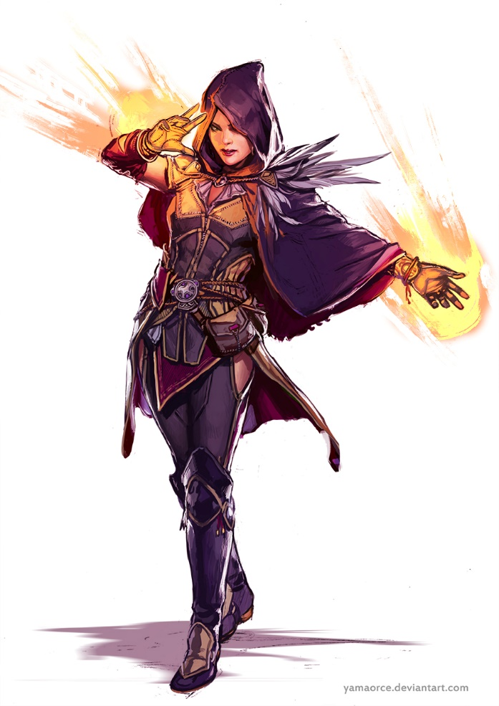
 |  |  | 헬멧 | 로브

 |  |  | 무기

 |  |  | 갑옷 포인트 | 한쪽 어깨 깃
 |  |  |  | 짧은 망토

 |  |  | 비고

 | 참고 | D&D

 |  |  |  |  |  | 체력 | 방어 | 공격 | 스피드
 |  |  |  |  |  | 150 | 20 | 10 | 3
 |  |  |  |  |  |  | 이미지 | 데미지 | 행동력소모 | 쿨타임
 |  |  |  |  | 시간 가속 | 턴 종료 후 바로 자신의 턴(대신 이후에 있던 자신의 차례가 스킵) |  | 자기턴끌어오기 | 1행동력 | 3T
 |  |  |  |  | 마법 강화 | 3번째 쓰는 스킬 강화 |  | 2배 데미지 | 패시브
 |  |  |  |  | 메테오 스트라이크 | 큰메테오 큰범위딜 |  | 9x9지정해서 5x5범위딜 공격력 10X | 8행동력 | 3T
 |  |  |  |  | 체인 라이트닝 볼트 | 타겟팅 딜 |  | 9x9지정범위 공격력 4X | 6행동력 | 1T
 |  |  |  |  | 블리자드 아이시클 | 원하는방향 범위딜 |  | 커서방향 3x8 (앞으로 3개) 공격력 2X | 6행동력 | 3T
 |  |  |  |  | 윈드 블래스트 | 아군 원하는방향으로 이동 |  | 5칸이동 | 5행동력 | 3T
 |  |  |  |  | 이터널 어비스 | 3x3 연막(타겟팅스킬불가능)(아군이 이안에잇으면 타겟팅불가능) |  | 9x9지정범위 1턴간 | 4행동력 | 3T
 |  |  |  |  | 어스퀘이크 | 3칸 가로로 벽설치 |  | 7x7지정범위 1턴간 | 6행동력 | 3T

어쌔신
어쌔신
 | 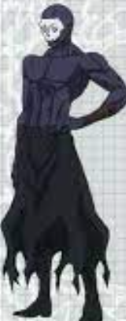
 |  |  | 헬멧 | 해골 가면 + 로브

 |  |  | 무기

 |  |  | 갑옷 포인트 | 없음

 |  |  | 비고

 | 참고 | 페이트(애니) - 어쌔신

 |  |  |  |  |  | 체력 | 방어 | 공격 | 스피드
 |  |  |  |  |  | 250 | 20 | 2 | 10
 |  |  |  |  |  |  | 이미지 | 데미지 | 행동력소모 | 쿨타임
 |  |  |  |  | 어쌔신 센스 | 몇턴간 무적 |  | 2턴 | 4행동력 | 4T
 |  |  |  |  | 스틸 | 아군행동력훔치기 |  | 5행동력훔치기 | 1행동력 | 3T
 |  |  |  |  | 백어택 | 후방 공격 |  | 후방공격시 공격력 2X | 패시브
 |  |  |  |  | 바이퍼 | 피격 대상에게 일정 턴당 지속 데미지 |  | 평타후 다음턴에 공격력X4 | 패시브
 |  |  |  |  | 하이리턴 | 적 체력 낮으면 데미지 증가 |  | 보스체력 50퍼 도달 시 공격력1증가 | 패시브
 |  |  |  |  | 아드레날린 | 한턴더 |  |  | 2행동력 | 5T
 |  |  |  |  | 럭키다이스 | 평타칠때마다 다이스를 굴리고 1=1배, 6=6배 공격력증가 2=2, 3=3, 4=4, 5=5 |  |  | 패시브
 |  |  |  |  | 쉐도우 스텝 | 타겟 대상 후방으로 이동 |  | 9X9지정범위 | 5행동력 | 3T

프리스트
프리스트
 | 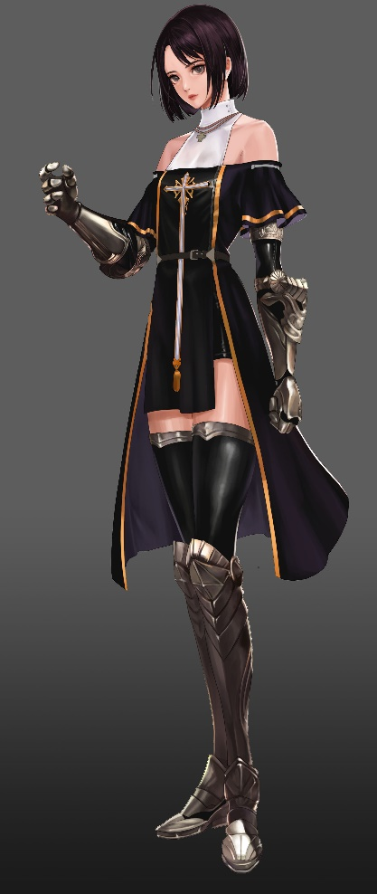
 |  |  | 헬멧

 |  |  | 무기 | + 십자가

 |  |  | 갑옷 포인트 | 앞치마?

 |  |  | 비고

 | 참고 | 던파

 |  |  |  |  |  | 체력 | 방어 | 공격 | 스피드
 |  |  |  |  |  | 150 | 15 | 4 | 7
 |  |  |  |  |  |  | 이미지 | 데미지 | 행동력소모 | 쿨타임
 |  |  |  |  | 레스 힐 | 지정 힐 |  | 7X7 지정범위 공격력 20X | 3행동력 | 1T
 |  |  |  |  | 아리아 | 주변딜 + n턴간 공벞 |  | 9x9 범위 공격력 5X 1턴 공격력 1증가 | 6행동력 | 4T
 |  |  |  |  | 텔레포트 | 자기 텔레포트 |  | 11X11 이동 | 4행동력 | 3T
 |  |  |  |  | 세크리드 오브 힐 | 강력 힐 |  | 7X7 지정범위 공격력 80X | 8행동력 | 5T
 |  |  |  |  | 셍츄어리 | 아군 전체 힐 |  | 모든범위 공격력 20X | 6행동력 | 3T
 |  |  |  |  | 리바이브 | 부활 |  | 7X7 지정범위 부활시 체력 90퍼HP로 부활 | 9행동력 | 10T
 |  |  |  |  | 큐어 | 디버프 치유 |  | 10X10 | 1행동력 | 1T
 |  |  |  |  | 지정텔레포트 | 원하는 아군(적군) 위치로 순간이동 |  | 9X9지정범위 | 5행동력 | 3T

